Sheet1
【18春训营-价值投资新时代】任务九：房地产 - 十字路口

【通关题】
1. 列举万科 2014 年 1 月至 2018 年 4 月每个月的销售面积和销售金额，计算均价和同比增速。

 | 销售金额（亿元） | 销售金额同比增速
201401 | 276.5 | 44.99%
201402 | 121.5 | 29.67%
201403 | 144.3 | -5.07%
201404 | 127.5 | 2.99%
201405 | 145.4 | 2.68%
201406 | 193.9 | 43.74%
201407 | 133.2 | -4.65%
201408 | 152.4 | -0.26%
201409 | 195.9 | 25.82%
201410 | 220.9 | 27.32%
201411 | 189.6 | 35.04%
201412 | 250.3 | 128.58%
201501 | 232.1 | -16.06%
201502 | 83.9 | -30.95%
201503 | 147.4 | 2.15%
201504 | 177.6 | 39.29%
201505 | 206.7 | 42.16%
201506 | 251.9 | 29.91%
201507 | 238.5 | 79.05%
201508 | 222.5 | 46.00%
201509 | 244.2 | 24.66%
201510 | 236.5 | 7.06%
201511 | 241.1 | 27.16%
201512 | 332.4 | 32.80%
201601 | 255.9 | 10.25%
201602 | 160.3 | 91.06%
201603 | 336.1 | 128.02%
201604 | 356.2 | 100.56%
201605 | 363.8 | 76.00%
201606 | 424.0 | 68.32%
201607 | 274.4 | 15.05%
201608 | 200.1 | -10.07%
201609 | 253.8 | 3.93%
201610 | 489.9 | 107.15%
201611 | 294.7 | 22.23%
201612 | 234.1 | -29.57%
201701 | 481.2 | 88.04%
201702 | 385.1 | 140.24%
201703 | 636.4 | 89.35%
201704 | 418.9 | 17.60%
201705 | 358.9 | -1.35%
201706 | 491.3 | 15.87%
201707 | 355.6 | 29.59%
201708 | 370.4 | 85.11%
201709 | 463.2 | 82.51%
201710 | 367.9 | -24.90%
201711 | 347.5 | 17.92%
201712 | 622.3 | 165.83%
201801 | 679.8 | 41.27%
201802 | 356.0 | -7.56%
...
原始数据
图：万科 2014 年 1 月至 2018 年 4 月各月销售面积和增速 |  |  |  | 图：万科 2014 年 1 月至 2018 年 4 月各月销售金额和增速
 | 销售面积（万平方米） | 销售面积同比增速
201401 | 194.6 | 20.79%
201402 | 99.3 | 19.35%
201403 | 121.1 | -4.80%
201404 | 109.3 | -1.26%
201405 | 122.9 | 0.24%
201406 | 174.0 | 55.91%
201407 | 136.7 | 15.65%
201408 | 140.3 | 5.49%
201409 | 165.6 | 26.32%
201410 | 190.6 | 13.66%
201411 | 145.2 | 14.15%
201412 | 206.8 | 111.89%
201501 | 196.0 | 0.72%
201502 | 75.6 | -23.87%
201503 | 124.1 | 2.48%
201504 | 146.3 | 33.85%
201505 | 165.1 | 34.34%
201506 | 195.5 | 12.36%
201507 | 181.5 | 32.77%
201508 | 171.6 | 22.31%
201509 | 184.2 | 11.23%
201510 | 187.4 | -1.68%
201511 | 192.8 | 32.78%
201512 | 247.0 | 19.44%
201601 | 186.4 | -4.90%
201602 | 119.6 | 58.20%
201603 | 239.8 | 93.23%
201604 | 264.2 | 80.59%
201605 | 267.5 | 62.02%
201606 | 326.4 | 66.96%
201607 | 207.7 | 14.44%
201608 | 162.1 | -5.54%
201609 | 213.4 | 15.85%
201610 | 347.8 | 85.59%
201611 | 258.8 | 34.23%
201612 | 166.7 | -32.51%
201701 | 352.9 | 89.32%
201702 | 235.8 | 97.16%
201703 | 399.5 | 66.60%
201704 | 289.8 | 9.69%
201705 | 242.0 | -9.53%
201706 | 348.4 | 6.74%
201707 | 249.1 | 19.93%
201708 | 273.9 | 68.97%
201709 | 272.9 | 27.88%
201710 | 247.8 | -28.75%
201711 | 229.6 | -11.28%
201712 | 453.2 | 171.87%
201801 | 444.4 | 25.93%
201802 | 240.2 | 1.87%
...

图：万科 2014 年 1 月至 2018 年 4 月各月销售均价（万元/平米）
 | 均价（万元） | 均价同比增速
201401 | 1.42 | 20.03%
201402 | 1.22 | 8.65%
201403 | 1.19 | -0.28%
201404 | 1.17 | 4.31%
201405 | 1.18 | 2.43%
201406 | 1.11 | -7.81%
201407 | 0.97 | -17.56%
201408 | 1.09 | -5.45%
201409 | 1.18 | -0.39%
201410 | 1.16 | 12.02%
201411 | 1.31 | 18.30%
201412 | 1.21 | 7.88%
201501 | 1.18 | -16.66%
201502 | 1.11 | -9.30%
201503 | 1.19 | -0.32%
201504 | 1.21 | 4.07%
201505 | 1.25 | 5.82%
201506 | 1.29 | 15.63%
201507 | 1.31 | 34.86%
201508 | 1.30 | 19.37%
201509 | 1.33 | 12.07%
201510 | 1.26 | 8.89%
201511 | 1.25 | -4.23%
201512 | 1.35 | 11.19%
201601 | 1.37 | 15.93%
201602 | 1.34 | 20.77%
201603 | 1.40 | 18.00%
201604 | 1.35 | 11.06%
201605 | 1.36 | 8.63%
201606 | 1.30 | 0.82%
201607 | 1.32 | 0.54%
201608 | 1.23 | -4.80%
201609 | 1.19 | -10.29%
201610 | 1.41 | 11.61%
201611 | 1.14 | -8.94%
201612 | 1.40 | 4.35%
201701 | 1.36 | -0.68%
201702 | 1.63 | 21.85%
201703 | 1.59 | 13.66%
201704 | 1.45 | 7.21%
201705 | 1.48 | 9.05%
201706 | 1.41 | 8.56%
201707 | 1.43 | 8.05%
201708 | 1.35 | 9.55%
201709 | 1.70 | 42.71%
201710 | 1.48 | 5.40%
201711 | 1.51 | 32.91%
201712 | 1.37 | -2.22%
201801 | 1.53 | 12.18%
201802 | 1.48 | -9.25%
...

2. 列举万科 2014 年一季度至 2018 年一季度每个季度的营收和净利，计算同比增速。

图：万科 2014 年一季度至 2018 年一季度每季度营收净利和同比增速 |  |  |  | 表：万科 2014 年一季度至 2018 年一季度每季度营收净利和同比增速
 |  |  |  | 季度 | 营收（亿元） | 营收同比增速 | 净利（亿元） | 净利同比增速 | 净利率
 |  |  |  | 2014Q1 | 94.97 | -32.16% | 15.29 | -5.23% | 16.10%
 |  |  |  | 2014Q2 | 314.65 | 14.87% | 32.80 | 11.47% | 10.42%
 |  |  |  | 2014Q3 | 221.78 | 0.69% | 16.49 | 2.80% | 7.43%
 |  |  |  | 2014Q4 | 832.48 | 15.62% | 92.87 | 3.67% | 11.16%
 |  |  |  | 2015Q1 | 88.94 | -6.35% | 6.50 | -57.49% | 7.31%
 |  |  |  | 2015Q2 | 413.72 | 31.49% | 41.96 | 27.94% | 10.14%
 |  |  |  | 2015Q3 | 293.29 | 32.25% | 20.08 | 21.79% | 6.85%
 |  |  |  | 2015Q4 | 1159.53 | 39.29% | 112.65 | 21.29% | 9.72%
 |  |  |  | 2016Q1 | 146.11 | 64.28% | 8.33 | 28.14% | 5.70%
 |  |  |  | 2016Q2 | 601.84 | 45.47% | 45.18 | 7.67% | 7.51%
 |  |  |  | 2016Q3 | 422.60 | 44.09% | 29.11 | 44.96% | 6.89%
 |  |  |  | 2016Q4 | 1234.22 | 6.44% | 127.60 | 13.27% | 10.34%
 |  |  |  | 2017Q1 | 185.89 | 27.22% | 6.95 | -16.54% | 3.74%
 |  |  |  | 2017Q2 | 512.21 | -14.89% | 66.07 | 46.24% | 12.90%
 |  |  |  | 2017Q3 | 472.90 | 11.90% | 37.88 | 30.13% | 8.01%
 |  |  |  | 2017Q4 | 1257.97 | 1.92% | 169.61 | 32.92% | 13.48%
 |  |  |  | 2018Q1 | 308.26 | 65.83% | 8.95 | 28.68% | 2.90%

3. 谈谈你的发现。

1、营收净利的季节性非常明显，四季度约占各年度半数业绩，远超其它季度，其次为二季度，
而销售面积和金额的各月分布则均匀得多，只有过农历新年的月份明显业绩较少。
2、各年度销售金额和同期营收数据不匹配，而且存在较大差距，详右表： |  |  |  |  | 表：万科各年度销售金额和营收对比
以数据匹配度而言，可以粗略观察到 1～2 年的滞后收入确认（完工百分比法） |  |  |  |  | 年度 | 销售金额 | 营收
3、均价增速处于震荡，一般上行下行都是持续 1～2 个季度然后拐头（触发调控收紧或放松*） |  |  |  |  | 2013 | 1708.3 | 1354.19
销售面积和金额的增速也大致同步，但反弹速度和幅度领先于均价 |  |  |  |  | 2014 | 2151.4 | 1463.88
* 近年政策调控梳理: | 13 年新国五条及年底限购限贷进一步收紧 |  |  |  | 2015 | 2614.8 | 1955.49
 | 14 年中期限购限贷开始放松 |  |  |  | 2016 | 3643.3 | 2404.77
 | 16 年930调控重启 |  |  |  | 2017 | 5298.7 | 2428.97
 | 17 年 3 月调控升级
4、综上，数据信息指标的领先性排行：销售面积和金额的增速 > 均价增速 > 财报营收净利

4. 简述房地产行业的商业模式，房企可以通过哪些方式提高股东回报？

房地产传统的“开发销售”商业模式，步骤如下：
拿地➔施工➔预售➔完工交付➔收入确认

提高股东回报的方式：
1、高周转：尽可能的缩短各个环节的耗费时间，投入至回款周期缩短，达到更高的资金周转率
2、高毛利：产品能够做出更高的溢价，土地成本尽可能的低，费用能够尽可能地控制
3、高杠杆：安全边际下尽可能高的杠杆率，能够从银行借到更多的资金，甚至能够空手套白狼

5. 一家房地产公司拿地后一直不开发坐等地价升值，对股东而言是否更好？

不会更好，因为有法规约束，会增加土地闲置成本。

根据土地管理法第三十七条：
禁止任何单位和个人闲置、荒芜耕地。已经办理审批手续的非农业建设占用耕地，一年内不用而又可以耕种并收获的，应当由原耕种该幅耕地的集体或者个人恢复耕种，也可以由用地单
位组织耕种；一年以上未动工建设的，应当按照省、自治区、直辖市的规定缴纳闲置费；连续二年未使用的，经原批准机关批准，由县级以上人民政府无偿收回用地单位的土地使用权。

6. 房地产企业为什么普遍缺钱？

据《城市商品房预售管理办法》第五条，申请商品房预售需要的条件为：
（一）已交付全部土地使用权出让金，取得土地使用权证书；（需全款拿地）
（二）持有建设工程规划许可证和施工许可证；
（三）按提供预售的商品房计算，投入开发建设的资金达到工程建设总投资的25％以上，并已经确定施工进度和竣工交付日期。（盖房投入）

从竞标获取土地，到达成上述预售条件，大约需时半年至一年，再到完工交付，整个周期快则两三年，慢则五年以上
开发期长造成较低的资金周转率，而在过去 10～20 年的房价单边市中，土地储备和房企成长性画上等号，房企有大举拿地的动力，即不可避免面临全款拿地、滞后回款的双重压力
因此缺钱就成为房企的普遍特征。

7. 如果房价不涨了，什么是衡量房地产企业最终价值的关键？

根据欧美数百年经验，从长期来看，房价的涨幅与通胀的幅度相仿，反映的是宏观经济增长趋势
因此如果房价不涨了，且排除短期政策因素，那么意味着经济进入滞涨阶段、低速发展阶段，根据美林时钟理论，这个阶段的现金资产回报率最高

那么此时房地产企业价值的关键体现，会在于周期预判能力带来的健全资金链，亦即房企能够在上一周期阶段（过热）靠火爆的销售积累更多的现金，同时放缓拿地施工的投入节奏，
或者同时投入更长周期的、能透过证券化带来未来现金流的业务，例如基于私募基金、CMBS、REITs 等融资方式的长租公寓项目（*），秣马厉兵，以充足实力迎接下一周期拐点

* 依美国经验，若房价经过较大上涨之后，租售比就会过低，从而会产生“向历史均值修复”的动力（房租更能体现真实的需求，而非投资价值），此时可能以房租上涨或房价停止上涨
甚至下跌的方式去提高租售比，因此若房价不涨了，租房市场可能迎来机会。

8. 万科成为房企 30 年来的王者、恒大成为近 10 年来的王者靠的是什么？

快周转模式、合理运用杠杆、准确的周期预判，尤以后者最关键

依次说明：

1、快周转模式（美国模式）
内地房企起初大多采用香港模式囤地，但目前来看港企在内地发展也并不尽如人意，行业前列的企业也已经不见囤地型房企的身影，而万科、碧桂园、恒大等高周转企业则凸显了美国模
式的成功。中国地域辽阔，行业竞争格局更宽，同时也就凸显了快速异地复制能力的重要性。高度专业化和产品单一化在城镇化高速发展时期导致了以万科为首的一大批房企的脱颖而出。

万科：2001 年，公司剥离万佳百货给华润后开启“专业化”地产模式，2001-2005 年间通过构建扁平化的内部管理平台、优化房地产开发流程、推进专业化集成化工程节点控制提升周转和专
业化能力。2005 年开始公司致力于在“专业化”的基础上走向“精细化”，以“有质量增长 ”作为未来十年的战略目标，同年基本形成标准化、工厂化的产品生产体系，公司的“5986”原则也在操
作层面进行了有力推进，即拿地 5 个月后动工、9 个月销售、第一个月售出八成、产品必须六成是住宅。

恒大：高周转模式始终贯穿于恒大的发展史中。在当年抢占三线城市的战略中，恒大形成了“立即开发、快速建设、大规模开发、快速销售，快速周转”的模式，通过标准化运营及强大的执
行力，确保项目拿地后 4-6 个月即可开盘，实现高周转，提高资金使用率。这也为之后恒大进一步扩张打下了基础。如今，恒大通过收并购来提升企业的周转速度。从2015年下半年开始，
恒大先后收购了中渝置地、华人置业、信和置业旗下的重庆和成都物业、新世界内地物业及盛和的数个项目。其中，单月快速收购 9 个项目，创下行业之最。部分项目于收购后1个月即刻
展开销售，这是因为一方面，交易公布前恒大就做好了充分的准备，接手后采取快速蓄客快速开盘的模式，所以销售周期明显缩短。

2、合理运用杠杆 |  |  |  |  | 表：万科 2015-2017 净负债率 vs 资产负债率
由于分处行业先行者和挑战者的地位，万科和恒大在多数时间当中采取的融资结构是非常不同的。 |  |  |  |  | 年度 | 净负债率 | 资产负债率
 |  |  |  |  | 2015 | 19.30% | 77.70%
万科：有息负债很少，近三个完整年度的净负债率（=（有息负债-货币资金）/净资产） |  |  |  |  | 2016 | 25.90% | 80.54%
和资产负债率对比如右表。除了有息负债之外，占大头的其他债务都是无息占用上下游资金。 |  |  |  |  | 2017 | 8.80% | 83.98%

恒大：2013年中恒大引入永续债工具，实质净负债率（非会计准则口径）超过 200% |  |  |  |  | 表：恒大近年发展模式和战略的转变
恒大于 2013 年凭借二三线城市达到了千亿规模，战略回归一二线的时机成熟。于是从 2013 年中 |  |  |  |  |  | 发展战略 | 发展模式
到 2014 年，以迅雷不及掩耳之势完成了一二线城市初步布局，一举夺下了北京 5 个项目、上海 |  |  |  |  | 以前 | 规模型 | 高负债、高杠杆、高周转、低成本 “三高一低”
4 个项目、南京 2 个项目、杭州 1 个项目、广州 1 个项目、天津 1 个项目、大连 2 个项目等等， |  |  |  |  | 现在 | 规模+效益型 | 低负债、低杠杆、低成本、高周转 “三低一高”
京津沪杭连都是首次进入，天津也是首次进入主城区。可以说帮助了恒大完成战略布局转型的
就是永续债。永续债一方面为恒大的规模发展做出了重大贡献，但每年也吞噬了其部分利润。而在2017年上半年，恒大还清了全部永续债，并成功发行 63 亿美元债券，利率最低 6.25%，
期限最长 8 年。通过长债换短债、低息置换高息，极大的改善了债务结构，进一步降低融资成本。当恒大的永续债偿还之后，利润就得到了释放，迎来爆发。

3、准确的周期预判（最重要）

1998 | -140274500
1999 | 42785900
2000 | 86048400
2001 | -1204549200
2002 | 128843300
2003 | -1478383800
2004 | 1048590300
2005 | 843439100
2006 | -3024121500
2007 | -10437715800
2008 | -34151800
2009 | 9253351300
2010 | 2237255500
2011 | 3389424600
2012 | 3725958500
2013 | 1923868900
2014 | 41724819100
2015 | 16046020700
2016 | 39566129000
2017 | 82322834200
万科： |  |  |  |  | 图：万科历年经营现金流净额
a. 把握了 2000 年至 2014 年中的这个房地产大周期（期间季度房价同比增速极少低于 0，
大部分在5～10%之间），始终滚动投入，多年经营现金流净额接近 0。（14 年后才大幅为正）
b. 在大周期当中，掌握小的周期变化，控制拿地、盖房的比例，能踩准节奏
多盖房、少拿地，预判未来房价增速可能会放缓
多拿地、少盖房，预判未来房价增速可能会加快
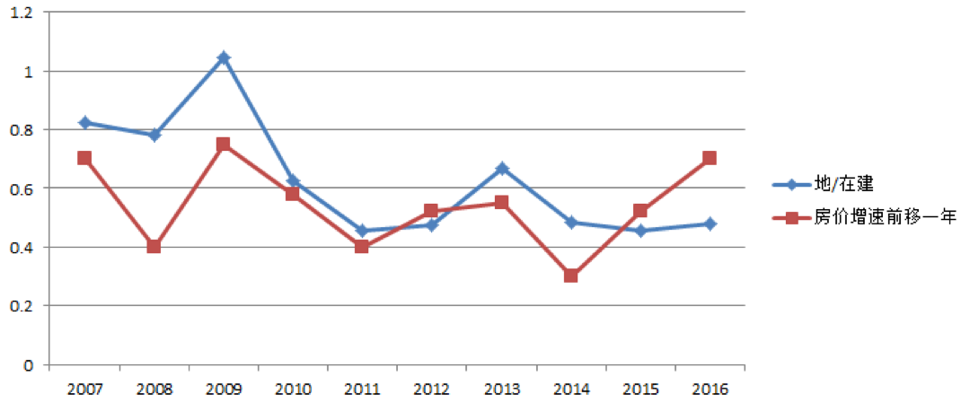

数据来源：choice、国家统计局、并购优塾公众号

恒大：大举扩张过程当中体现的是对政策大势的精准把握和应对
a. 2006 年，以恒大的财力，仅够在一线城市拿一块地。为花最少的钱办最多的事，恒大选择了大面积进军二线省会城市，当时还是挖个坑就能卖楼，地价也才几百块。
b. 2009 年，二线城市要求出地面 2/3 才能预售了，地价也上千了。恒大面临进一线还是三线的选择，最终决定先进入满足条件的三线城市，继续少花钱多办事，快速做大规模。
c. 凭着二三线城市，恒大于 2013 年达到了千亿规模，时值三四线去库存问题爆发，恒大急需开拓一二线市场以摆脱困境，此时永续债的发行对于恒大规模的迅速扩张起了关键性作用。
d. 相较于万达被“点名”，遭遇股债双杀后方行抛售以降负债的“后知后觉”，2017 年初，降低负债率便被排进恒大年度工作的议程中，规模扩张成功的恒大意识到负债率保持低位更符合目前
金融监管政策的选择，从而让完成了使命的永续债消失在恒大的财报中。

9. 观察九斗数据上万科前一轮房地产周期中市盈率、市净率的底部和股息率的顶部，制定你的房地产行业投资策略
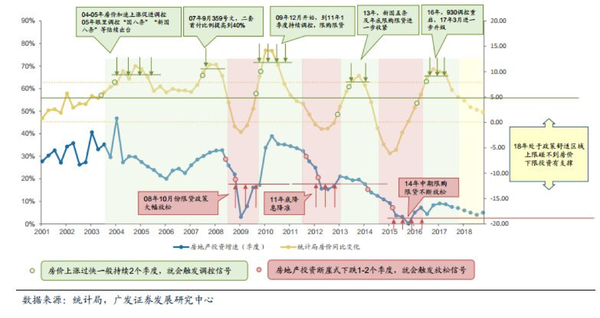
房地产周期界定：（详右图）
第一轮：2000～2008
第二轮：2009～2011
第三轮：2012～2014
第四轮：2015 至今
最近三轮周期时间跨度较接近

观察万科第二至四轮的市盈率市净率底部和股息率顶部：
 | 第二轮 | 第三轮 | 第四轮
市盈率底部 | 10.24 | 5.21 | 8.53
出现日期 | 2011-11-28 | 2014-03-10 | 2015-03-05
市净率底部 | 1.66 | 1.02 | 1.61
出现日期 | 2011-11-28 | 2014-03-10 | 2015-09-30
股息率顶部 | 1.36% | 5.39% | 4.23%
出现日期 | 2011-10-12 | 2014-03-18 | 2016-07-21
房市阶段特征 | 房地产投资增速快速下滑 | 房地产投资增速跌破上轮低点 | 房地产投资增速低于 10%

200904 | 6.45%
200905 | 12.00%
200906 | 18.03%
200907 | 19.61%
200908 | 34.60%
200909 | 37.04%
200910 | 28.41%
200911 | 7.72%
200912 | 22.98%
201002 | 31.11%
201003 | 39.00%
201004 | 38.51%
201005 | 38.61%
201006 | 34.33%
201007 | 28.09%
201008 | 31.02%
201009 | 32.10%
201010 | 34.48%
201011 | 63.44%
201012 | 12.28%
201102 | 35.18%
201103 | 33.22%
201104 | 34.63%
201105 | 35.43%
201106 | 28.87%
201107 | 36.55%
201108 | 31.58%
201109 | 24.98%
201110 | 24.98%
201111 | 20.16%
201112 | 12.33%
201202 | 27.79%
201203 | 19.58%
201204 | 9.21%
201205 | 18.18%
201206 | 11.77%
201207 | 9.62%
201208 | 17.03%
201209 | 14.18%
201210 | 15.53%
201211 | 28.47%
201212 | 12.39%
201302 | 22.81%
201303 | 17.59%
201304 | 23.21%
201305 | 19.44%
201306 | 19.45%
201307 | 21.25%
201308 | 13.07%
201309 | 22.32%
...
综合前面几题的信息，我的房地产行业投资策略：（买入策略） |  |  |  |  | 图：房地产投资增速（月度）200904～201804
1、盯住房地产投资增速：这个指标反映整个房地产市场企业对调控的反应和对未来的预期。
上轮万科的估值底部出现的区间，房地产投资月度增速连续 11 个月低于 5%，其中更有
5 个月连续为负增长。（低于 10% 为“新常态”，1408 至今仅有 7 个月增速 > 10%）
参考要求：房地产投资的滚动季度增速低于 5%
2、盯住万科的经营现金流净额和存货结构变化（取龙头房企的市场预判）
参考要求：TTM经营现金流净额缩小、存货中的拟开发产品÷在建开发产品比值连续 2 季度提升
3、盯住板块估值变化（参考骑大独门数据），目前板块市值占两市总市值约 4%，较 2016 年 8 月
的 4.5% 有所下降
参考要求：下调至接近 3% 的时候开始进入关注阶段
4、盯住个股估值变化，足够靠近上轮底部才能赢得安全边际
参考要求：下调至高于上轮低点 10% 的时候开始进入关注阶段

 |  |  |  |  | 数据来源：国家统计局

【附加题】
1. 计算恒大 2015 年的最低市盈率、市净率和最高股息率。

 | 市盈率TTM
20150102 | 2.85
20150105 | 2.93
20150106 | 2.93
20150107 | 2.89
20150108 | 2.90
20150109 | 2.93
20150112 | 2.91
20150113 | 2.89
20150114 | 2.91
20150115 | 2.89
20150116 | 2.86
20150119 | 2.79
20150120 | 2.75
20150121 | 2.82
20150122 | 2.80
20150123 | 2.85
20150126 | 2.87
20150127 | 2.85
20150128 | 2.80
20150129 | 2.75
20150130 | 2.77
20150202 | 2.74
20150203 | 2.80
20150204 | 2.77
20150205 | 2.82
20150206 | 2.81
20150209 | 2.79
20150210 | 2.77
20150211 | 2.77
20150212 | 2.79
20150213 | 2.79
20150216 | 2.80
20150217 | 2.82
20150218 | 2.79
20150223 | 2.80
20150224 | 2.81
20150225 | 2.92
20150226 | 2.92
20150227 | 2.95
20150302 | 3.01
20150303 | 2.96
20150304 | 2.97
20150305 | 2.91
20150306 | 2.91
20150309 | 2.95
20150310 | 2.90
20150311 | 2.94
20150312 | 2.93
20150313 | 2.92
20150316 | 3.01
...
原始数据
图：恒大 2015 年 PE band（仅概略，每日股本数据有推算成分） |  |  |  | 图：恒大 2015 年 PB band（仅概略，每日股本数据有推算成分）
 | 市净率MRQ
20150102 | 0.84
20150105 | 0.86
20150106 | 0.86
20150107 | 0.84
20150108 | 0.85
20150109 | 0.86
20150112 | 0.85
20150113 | 0.85
20150114 | 0.85
20150115 | 0.85
20150116 | 0.84
20150119 | 0.82
20150120 | 0.80
20150121 | 0.83
20150122 | 0.82
20150123 | 0.83
20150126 | 0.84
20150127 | 0.83
20150128 | 0.82
20150129 | 0.80
20150130 | 0.81
20150202 | 0.80
20150203 | 0.82
20150204 | 0.81
20150205 | 0.82
20150206 | 0.82
20150209 | 0.82
20150210 | 0.81
20150211 | 0.81
20150212 | 0.82
20150213 | 0.82
20150216 | 0.82
20150217 | 0.82
20150218 | 0.82
20150223 | 0.82
20150224 | 0.82
20150225 | 0.85
20150226 | 0.86
20150227 | 0.86
20150302 | 0.88
20150303 | 0.87
20150304 | 0.87
20150305 | 0.85
20150306 | 0.85
20150309 | 0.86
20150310 | 0.85
20150311 | 0.86
20150312 | 0.86
20150313 | 0.86
20150316 | 0.88
...

 | 股息率
20150102 | 12.87%
20150105 | 12.54%
20150106 | 12.57%
20150107 | 12.76%
20150108 | 12.68%
20150109 | 12.57%
20150112 | 12.65%
20150113 | 12.72%
20150114 | 12.65%
20150115 | 12.72%
20150116 | 12.87%
20150119 | 13.19%
20150120 | 13.40%
20150121 | 13.07%
20150122 | 13.15%
20150123 | 12.95%
20150126 | 12.87%
20150127 | 12.95%
20150128 | 13.19%
20150129 | 13.44%
20150130 | 13.31%
20150202 | 13.48%
20150203 | 13.19%
20150204 | 13.31%
20150205 | 13.11%
20150206 | 13.15%
20150209 | 13.23%
20150210 | 13.31%
20150211 | 13.35%
20150212 | 13.23%
20150213 | 13.23%
20150216 | 13.19%
20150217 | 13.11%
20150218 | 13.23%
20150223 | 13.19%
20150224 | 13.15%
20150225 | 12.68%
20150226 | 12.65%
20150227 | 12.57%
20150302 | 12.32%
20150303 | 12.54%
20150304 | 12.50%
20150305 | 12.76%
20150306 | 12.76%
20150309 | 12.57%
20150310 | 12.80%
20150311 | 12.65%
20150312 | 12.65%
20150313 | 12.68%
20150316 | 12.32%
...
指标 | 最低 | 最高 | 中位数 | 图：恒大 2015 年股息率（为便于比较全年，6/16派息后股价采后复权处理）
市盈率 | 2.74 | 7.27 | 4.39
市净率 | 0.80 | 1.79 | 1.09
股息率 | 5.44% | 13.48% | 8.29%

2. 港股地产股的估值远低于 A 股，为什么？
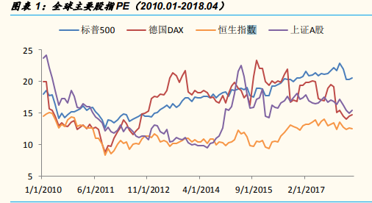
原因：港股总体估值较低 + 地产估值方法差异

【港股总体估值较低】
对比全球主要股指市盈率历史，港股估值始终处于低位，自总量至个股始终未表现出对A股的估值回归。
2010年以来，恒生PE始终低于15，均值11.6；同期标普500PE均值17.5，上证A股14.9，德国DAX16.7。
细分产业来看，港股各行业PE估值普遍低于大陆与美国。港股仅在金融领域与A股市场估值相当，
其余各行业PE均低于A股；在和美股对比中，H股只有日常消费品PE略高于标普500。

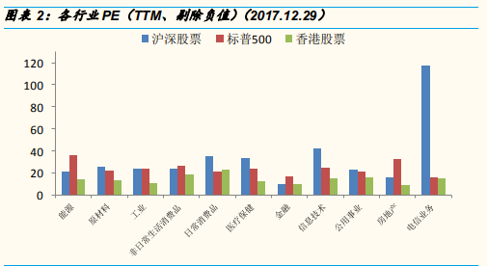
分析原因大致如下：
1.投资者来源与上市公司来源不匹配
2.外地机构投资者主导股票市场
3.港股市场资金供需结构不平衡
4.港股上市公司以金融、地产等低估值行业为主

【地产估值方法差异】
内房身处港股，过往由外资机构紧握定价权。由于大多机构过往长期看空中国房地产，
加上内房负债率较高，长期被按近乎破产清算的重估净资产（RNAV）加一定折扣给予定价。
重估净资产：指按企业手上所有土地的预期销售利润价值，加上持有的其他净资产之和折现，
再根据内房质量加上一个20%~60%不等的折扣率予以估值。
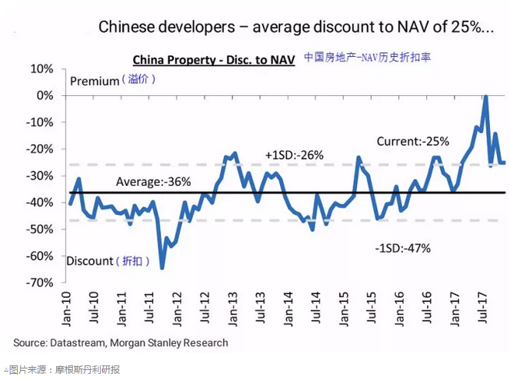

 |  |  |  | 表：港股本地地产股 vs 内房股 TTM 市盈率各年度平均值
 |  |  |  | 分类 | 公司名 | 2013年 | 2014年 | 2015年 | 2016年 | 2017年
 |  |  |  | 香港本地 地产股 | 新鸿基地产 | 6.7272 | 8.3351 | 10.7458 | 9.1642 | 8.6261
 |  |  |  |  | 长实集团 | N/A | N/A | 12.3479 | 10.7276 | 10.1058
 |  |  |  |  | 新世界发展 | 5.2189 | 8.0850 | 5.7857 | 7.0523 | 12.0056
 |  |  |  |  | 恒基地产 | 6.3512 | 8.2086 | 9.8112 | 7.5566 | 7.5174
 |  |  |  | 内房股 | 中国恒大 | 4.8438 | 3.1379 | 4.0780 | 12.3114 | 15.1481
 |  |  |  |  | 碧桂园 | 9.3236 | 6.2072 | 5.4190 | 6.4559 | 12.8011
 |  |  |  |  | 融创中国 | 5.7023 | 4.7205 | 5.5008 | 5.2881 | 19.7262
 |  |  |  |  | 龙湖地产 | 9.3957 | 5.7478 | 6.0271 | 5.4769 | 8.1396
 |  |  |  | 数据来源：东方财富网
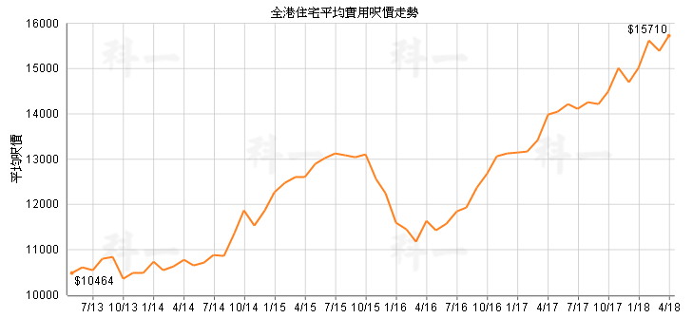
由于香港特殊的土地财政情况，楼价的阶梯上涨趋势不止，无视港府频出的调控“辣招”，
据国际公共政策顾问 Demographia 公布，香港 2017 年连续 8 年成为全球最难负担楼价的城市。调查是以
香港楼价中位数 619.2 万港元，除以香港年收入中位数 31.9 万港元，得出楼价对比收入中位数 19.4 倍。
（于 2014 至 2016 年，这个负担指数分别是 17 倍、19 倍和 18.1 倍）

香港本地地产股和内房股的估值差距，也在 2015 年达到最大，然而以 15Q4～16Q1 的楼价短暂调整为契机，
香港本地地产股估值下修，缩小和内房股的差距，2017 年内房股借南下资金点火，走势爆发，多只个股翻番，
估值才超越本地地产股。

3. 结合春训营行业研究课程中的前几期内容，谈谈投资房地产行业的机遇与风险。

房地产做为一个和宏观经济发展周期高度相关的行业，其发展机遇和风险，和前面任务涉及的金融行业有挺多共性，包括在当前时点共同面临的转型分化十字路口

投资股市是投资中国经济的未来，投资房市也是分享中国人口红利和经济增长，而投资上市房企的股票则要考虑短中期的周期因素，
1998 年至今，房价指数除了 2008-09 年和 2014-15 年发生过不超过3%的回撤外，几乎是 18 年没有回撤的大牛市。
这轮房地产大周期背后，有 24-45 岁年龄段人口购房居住的刚性需求因素，包括三年饥荒结束之后 1962-1972 年第一波婴儿潮，还有 1985-1991 年的次生潮，它们分别对应了 1997-2007 和
2009-2017 年的房地产大周期，1998 年商品房市场开放，恰好释放了第一波婴儿潮人群的购房刚需。
这轮房地产大周期背后，还有改革开放的经济飞速增长，政府以积极为主的财政政策、辅以前半偏稳健、后半偏宽松的货币政策，民间财富的增量释放了购房的投资需求。
这轮大周期过程中，还体现出 1996 年起（我国城镇化率首度跃升至 30%的那年）的加速城镇化，和房地产发展互为因果相互促进。

【机遇】：
1、城镇化红利期还有 10 年，后开发时代逻辑转变：
2011年，我国城镇化率首次突破 50%，达到 51.3%，比 2002 年提高 12.2 个百分点，我国城乡结构发生历史性变化。
2016 年全国两会期间，国务院总理李克强作的《 2016 年政府工作报告》明确提出：“到 2020 年，常住人口城镇化率达到 60%、户籍人口城镇化率达到 45%。”
按目前的速度，较大机会我国在 2019 年可达到上述 60% 城镇化率的目标。据国家卫计委副主任王培安公布，预计 2030 年，中国城镇化率将达 70%。
（2011 年城镇化率突破 50%，实估到 2019 年 60%，按这个速度，即便攀升过程会有一定的增速降低，然而 2030 年突破 70%确实问题不大）
这也就是说，未来 10-12 年时间，我国相当于要经历美国 1945-1960 年、日本/法国 1955-1970 年、韩国 1980-1990 年的城镇化过程。
但增长路径已经和之前的野蛮生长、遍地开花、大干快上、空手套白狼不同了，房地产进入后开发时代，就意味着进入全产品线、全价值链、全商业模式的全面竞争，市场可能向头部
集中化，也构成大型房企的发展机遇。
几个政策引导的结构性机会：
（1）城市群建设（例：粤港澳大湾区）：围绕已形成的都市圈进行郊区化、城乡一体化，这要求开发商提前布局，找到产城融合的协同发展的具体模式。
（2）棚改：今年两会报告里有专门的表述，启动新的三年棚改攻坚计划，年内开工 580 万套。对于基本面好、有合作机会、获地比高的三四线城市，棚改是一个可以积极进入的领域。
（3）城中村改造
类似近十年恒大的乡村包围城市、高杠杆爆发式扩张增长已经不可重复，后市利好有正确/清晰/深入战略（例如万科深耕城郊）、成熟快周转/成本控制体系的龙头房企

2、租赁市场还有万亿级的空间： |  |  |  |  | 表：中国租赁市场与美国、日本市场相比仍有较大发展空间
根据东方证券研究所测算，我国 2015 年的租赁人口规模为 1.91 亿人，对应的租赁市场规模为 1.3 万亿元。 |  |  |  |  | 国家 | 租赁人口 （亿人） | 租赁人口占 全国人口比例 | 租赁市场规模 （亿元） | 租金支出占 收入比
 |  |  |  |  | 美国 | 1.08 | 33.60% | 30267 | 20.60%
 |  |  |  |  | 日本 | 0.34 | 26.70% | 5890 | -
 |  |  |  |  | 中国 | 1.91 | 13.90% | 12711 | 14.10%
 |  |  |  |  | 数据来源：American Community Survey、日本统计局、东方证券研究所

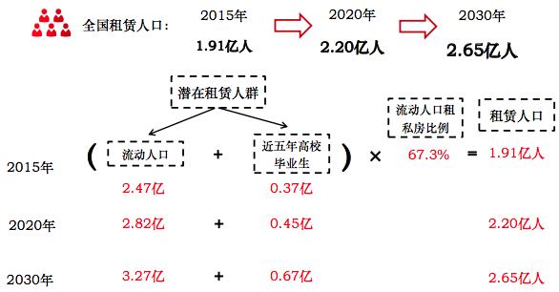
如右表所示，对标成熟市场，我国尚处于初级阶段。
根据链家研究院数据，中国租赁市场在整个房地产市场（新房市场+二手房市场+租赁市场）中的
份额占比仅为 6%，而美国、日本市场份额占比则都在 26%以上。
根据《中国流动人口发展报告》的预测数据，中国在 2020 年和 2030 年的流动人口将分别 达 2.82、
3.27 亿人，未来租赁人口的增长将具有非常强的确定性。
假设流动人口租房比例维持在 67.3%，加上 2020 年、2030 年的近五年高校毕业生人数分别将达到
0.45 亿、0.67 亿人，由此测算出 2020 年、2030 年我国租赁人口规模将分别达到
2.20 亿人、2.65 亿人，相较目前的规模，仍有近 40%的增长空间。

租赁市场是房地产长效机制中不可或缺的重要一环，有助于稳定房地产市场，促使房产回归其居住属性。
随着 17 年 7 月九部委联合发布的《关于在人口净流入的大中城市加快发展住房租赁市场的通知》，
租赁市场的顶层设计已接近完成。

未来这块增量市场的机会，在率先布局长租公寓的房地产开发商，和房地产服务商类公司

3、养老地产未来 5-10 年或将迎来黄金机遇期：
根据任务八-医药研究过的，我国的人口老龄化速度非常快，到 2025 年，中国超过 60 岁的老人在将会超过 3 亿，到 2050 年将会超过 5 亿。
养老地产的红利主要来自三个方面：
（1）人均寿命延长，养老时间延长（根据两会报告：我国人均预期寿命将达到 76.7 岁），人均寿命的延长，对房子的需要量，一个是大，一个时间长。
（2）六零后的子女几乎都是独生子女，独特的家庭结构让 60 后很少会选择依赖子女解决养老问题。也就是说不依赖子女了，只能花钱去做社区养老或者商业化养老。
（3）从社会发展方面看，3 到 5 年之后是养老产业的风口，其他跟养老地产相关的一些养老产业也会慢慢的发展起来。

机会在于在低成本资金获取、资源整合、医疗机构匹配、客户信任度及养老产品线均具有相对优势的地产企业

【风险】：
1、转型分化，大浪淘沙，优胜劣汰
房市短期看金融，当前的去杠杆对房企判读政策风向、把握周期牛熊的能力提出了更严苛的要求，自力更生、加快销售回款、提升库存去化率和销售回款率对房企是最重要的任务。
减少货币资金占用，降低企业经营风险尤为重要。运营、风控、融资、议价、品控等能力落后的房企（特别是中小房企）有可能在转型分化的过程中黯然退出。

2、新业务模式尚不成熟，有试错风险
长租公寓分“重资产”和“二房东轻资产” 两类，目前以二房东模式居多，重资产模式有扩张速度慢、成本极高的缺点，若能够凭借自持收益权以发行类 REITs 的模式，就能获得较低成本
融资现金流，从而实现快速发展，然而从传统房地产销售开发商走向租售并举的新业务结构，必然使得周转率降低，需要更健全发展的不动产金融、资产证券化市场机制给予支持，
这需要银行、公私募等融资渠道与房企配合。而在当前主动去杠杆背景下，不排除个别金融机构会进入他们自己的“明斯基时刻”，增添了未来变数。

